关系图
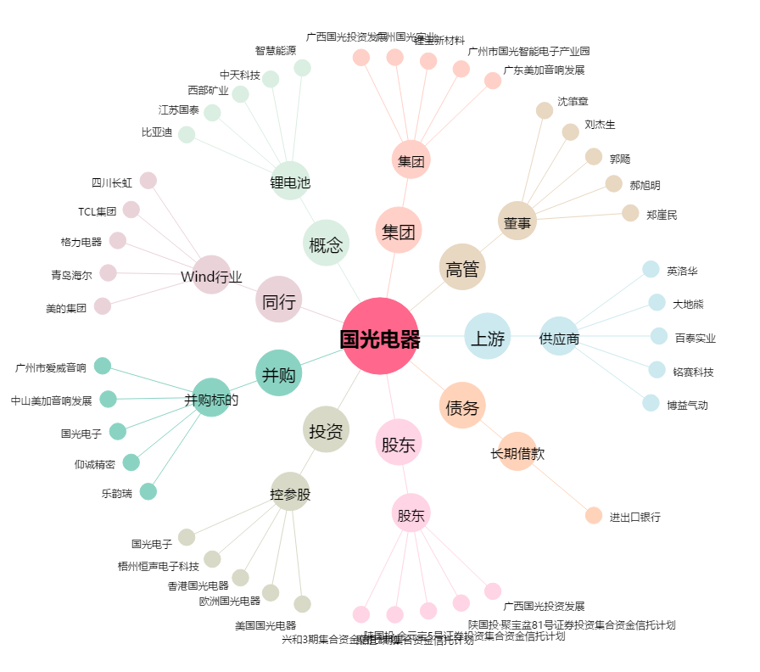
国光电器[002045.SZ] - 关系概览图

